基本定时器
基本定时器 TIM6 和 TIM7
特性 | 1 | 16 位自动重载递增计数器
 | 2 | 16 位可编程预分频器
 | 3 | 预分频系数 1~65536
用于 | 1 | 对计数器时钟频率进行分频
 | 2 | 触发 DAC 的同步电路
 | 3 | 生成中断/DMA 请求
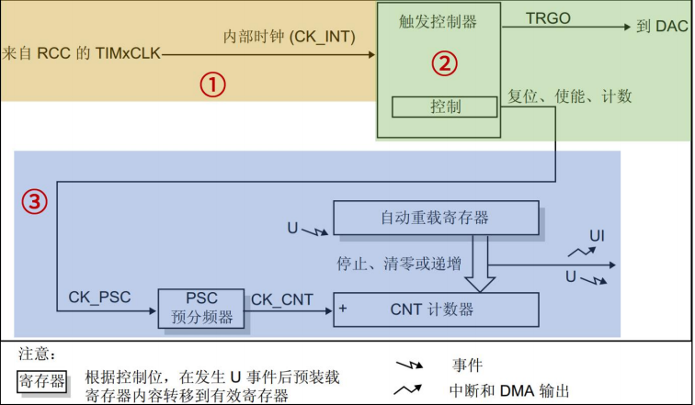
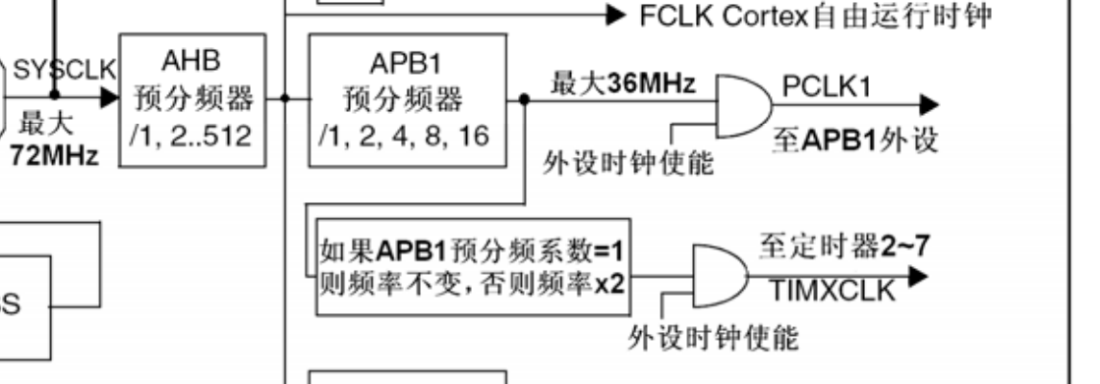

 |  | ① 时钟源
 |  |  | 定时器的核心就是计算器，要实现计数功能，首先要给它一个时钟源。基本定时器时钟挂 载在 APB1 总线，所以它的时钟来自于 APB1 总线，但是基本定时器时钟不是直接由 APB1 总 线直接提供，而是先经过一个倍频器。当 APB1 的预分频器系数为 1 时，这个倍频器系数为 1， 即定时器的时钟频率等于 APB1 总线时钟频率；当 APB1 的预分频器系数≥2 分频时，这个倍 频器系数就为 2 ， 即定 时 器 的 时 钟 频 率 等于 APB1 总线时钟 频率 的 两 倍 。 我 们 在sys_stm32_clock_init 时钟设置函数已经设置 APB1 总线时钟频率为 36M，APB1 总线的预分频 器分频系数是 2，所以挂载在 APB1 总线的定时器时钟频率为 72Mhz。

 |  | ② 控制器
 |  |  | 控制器除了控制定时器复位、使能、计数等功能之外，还可以用于触发 DAC 转换。
 |  | ③ 时基单元
 |  |  | 时基单元包括 stm32寄存器.xlsx |  | 计数器寄存器(TIMx_CNT)
 |  |  |  |  | 预分频器寄存器(TIMx_PSC)
 |  |  |  |  | 自动重载寄存器(TIMx_ARR)
 |  |  |  |  | 基本定时器的这三个寄存器都是 16 位有效数字，即可设置值范围是 0~65535。
 |  |  |  | 时基单元中的预分频器 PSC，它有一个输入和一个输出。
 |  |  |  |  | 输入 CK_PSC 来源于控制器部分，实际上就是来自于内部时钟（CK_INT），即 2 倍的 APB1 总线时钟频率（72MHz）。 | 输入 CK_PSC 来源于控制器部分，实际上就是来自于内部时钟（CK_INT），即 2 倍的 APB1 总线时钟频率（72MHz）。

 |  |  |  |  | 输出 | 输出 CK_CNT是分频后的时钟，它是计数器实际的计数时钟，通过设置预分频器寄存器(TIMx_PSC)的值可以得到不同频率 CK_CNT，计算公式如下： fCK_CNT= fCK_PSC / (PSC[15:0]+1) 上式中，PSC[15:0]是写入预分频器寄存器(TIMx_PSC)的值

